ВИК стр. 1
Испытательная лаборатория ООО «ГЛАВЛАБГРУПП» ИНН/КПП 7724484743/772401001, ОГРН 1197746472802 Адрес: 115304, г. Москва, ул. Каспийская, дом 22, корпус 1, стр. 5, эт. 1, пом. 1, ком 5 и 5а Аттестат аккредитации №РОСС RU.31112.И002015 Срок действия до 24 июня 2026 года.
 |  |  |  |  |  |  |  | ЛЮКСЫ БРАТЬ ТУТ |  |  | 1 | При контроле недопустимых дефектов не выявлено.
 |  |  |  |  |  |  |  |  |  |  | 2 | В результате контроля выявлены дефекты.
 |  |  |  |  |  |  |  | На улице | 500 | 900
 |  |  |  |  |  |  |  |  | 5280 | лк

 |  |  |  |  |  |  |  | В помещении | 650 | 800
 |  |  |  |  |  |  |  |  | 695
 |  |  |  | УТВЕРЖДАЮ:
 |  |  |  | Заведующий строительной лабораторией:
 |  |  |  |  |  | Симоров А.Ю.
 |  |  |  | (подпись)
 |  |  |  | «05» мая 2026 г.

Протокол №ВИК стр. 1.ВС от 05.05.2026
Визуального и измерительного контроля по ГОСТ 17637-2024

Заказчик : |  |  | ООО «АТЛАНТ»
Исполнитель: |  |  | ООО «ГЛАВЛАБГРУПП»
Наименование объекта: |  |  | Квартал Издание. «Комплекс жилых домов переменной этажности со встроенно-пристроенными помещениями общественного назначения и подземной автостоянкой»

Адрес объекта: |  |  | г. Москва, внутригородское образование Нижегородское, шоссе Перовское, земельный участок с кадастровым номером 77:04:0002001:8601

Вид контроля: |  |  | Визуальный и измерительный контроль сварных соединений
Дата проведения испытаний: |  |  | 2026-05-05
Методика испытаний: |  |  | ГОСТ Р ИСО 17637-2024 Неразрушающий контроль сварных швов. Визуальный контроль сварных соединений, выполненых сваркой плавлением.
1. Выбираем объект контроля
Оценка качества: |  |  | ГОСТ 23118-2019 «Конструкции строительные, стальные. Общие технические условия», СП 70.13330.2012 «Несущие и ограждающие конструкции».

2. Выбираем способ сварки
Способ сварки: |  |  | ГОСТ 5264-80 «Ручная дуговая сварка. Соединения сварные. Основные типы, конструктивные элементы и размеры».

Используемое оборудование: |  |  | Комплект для визуального и измерительного контроля «ВИК-НДТ», зав. № 3581, сертификат о калибровке № К0068-0912/25, действителен до 08.12.2026; Люксметр еЛайт-мини, зав. № 01771-22, свидетельство о поверке № С-АЕЯ/17-10-2025/475404653, действительно до 16.10.2026

Материал по проекту: |  |  | Сталь С235
Уровень освещенности, лк: |  |  | 695
Исполнитель: |  | контроль выполнил дефектоскопист II уровня____________________Паршутин Р.Ю. (удостоверение №0071-0278 (действительно до 09.2026)
3. Укажи тип ШВА
4. Укажи наименование/оси/отметки/метры погонные/(не)соответствие
Заключение:
При контроле недопустимых дефектов не выявлено. Тип шва Т1, С8, Н1 по ГОСТ 23118.
Сварные соединения распорной системы в/о 1-10-А-Д с отм. -5,650 до отм. +2,360, общей длиной 10,5 м.п. соответствуют требованиям ГОСТ 23118-2019 «Конструкции строительные, стальные. Общие технические условия», СП 70.13330.2012 «Несущие и ограждающие конструкции». |  |  |  |  |  |  | Сварные соединения распорной системы в/о 1-10-А-Д с отм. -5,650 до отм. +2,360, общей длиной 10,5 м.п. соответствуют требованиям

5. Скрой приложения если надо
Результаты визуального и измерительного контроля представлены в приложении А.
Фотофиксация выявленных дефектов представлена в приложении Б.
Ответственные исполнители:

Инженер: |  |  |  |  | Паршутин Р.Ю.

Инженер: |  |  |  |  | Паршутин Р.Ю.

Примечание : |  | 1. Протокол измерений касается только данных участков
 |  | 2. Не разрешается перепечатка протокола без разрешения руководителя СЛ

1 | При контроле недопустимых дефектов не выявлено.
2 | В результате контроля выявлены дефекты:

ВИК стр. 2
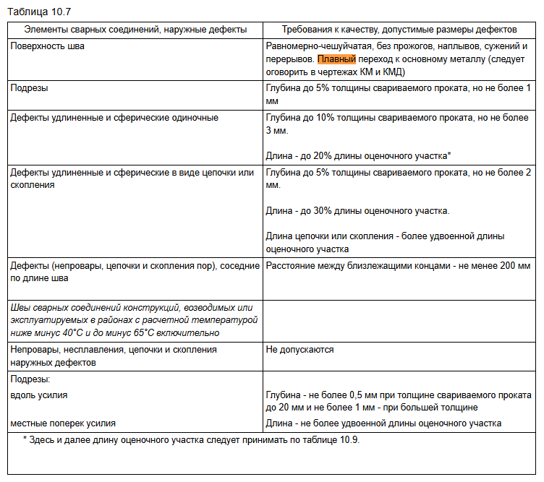
Испытательная лаборатория ООО «ГЛАВЛАБГРУПП» ИНН/КПП 7724484743/772401001, ОГРН 1197746472802 Адрес: 115304, г. Москва, ул. Каспийская, дом 22, корпус 1, стр. 5, эт. 1, пом. 1, ком 5 и 5а Аттестат аккредитации №РОСС RU.31112.И002015 Срок действия до 24 июня 2026 года.

Объект контроля: |  |  | Сварные соединения конструкций кровли в /о 1-2/А-Б на отм. -2,050
Приложение А. Результаты визуального и измерительного контроля
Таблица 1. Результаты контроля
№ п/п | Контролируемый узел |  |  | Тип шва, ГОСТ |  | Характеристика дефектов |  | Соответсвие проектной документации |  | Соответсвие НТД

1 | 2 |  |  | 3 |  | 4 |  | 5 |  | 6
1 | Узел А. Стойка №1. Пластина 220х140х10 Закладная деталь t10 |  |  | Н1 по ГОСТ 5264-80 |  | Неравномерность сварного шва, несоответсвие катета сварного шва |  | Соответствует ТК-РД-КМ1 |  | Не сответствует СП 70.13330.2012, ГОСТ 23118-2019

2 | Узел А. Стойка №2. Пластина 220х140х10 Закладная деталь t10 |  |  | Н1 по ГОСТ 5264-80 |  | Подрез более 1 мм |  | Соответствует ТК-РД-КМ1 |  | Не сответствует СП 70.13330.2012, ГОСТ 23118-2019

3 | Узел А. Стойка №3. Пластина 220х140х10 Закладная деталь t10 |  |  | Н1 по ГОСТ 5264-80 |  | Сферические дефекты на глубина более 3 мм |  | Соответствует ТК-РД-КМ1 |  | Не сответствует СП 70.13330.2012, ГОСТ 23118-2019

4 | Узел А. Стойка №4. Пластина 220х140х10 Закладная деталь t10 |  |  | Н1 по ГОСТ 5264-80 |  | Наплывы |  | Соответствует ТК-РД-КМ1 |  | Не сответствует СП 70.13330.2012, ГОСТ 23118-2019

5 | Узел А. Стойка №5. Пластина 220х140х10 Закладная деталь t10 |  |  | Н1 по ГОСТ 5264-80 |  | Прожоги |  | Соответствует ТК-РД-КМ1 |  | Не сответствует СП 70.13330.2012, ГОСТ 23118-2019

5 | Узел А. Стойка №6. Пластина 220х140х10 Закладная деталь t10 |  |  | Н1 по ГОСТ 5264-80 |  | Сужение шва |  | Соответствует ТК-РД-КМ1 |  | Не сответствует СП 70.13330.2012, ГОСТ 23118-2019

6 | Узел А. Стойка №7. Пластина 220х140х10 Закладная деталь t10 |  |  | Н1 по ГОСТ 5264-80 |  | Наплывы |  | Соответствует ТК-РД-КМ1 |  | Не сответствует СП 70.13330.2012, ГОСТ 23118-2019

7 | Узел А. Стойка №8. Пластина 220х140х10 Закладная деталь t10 |  |  | Н1 по ГОСТ 5264-80 |  | Сферические дефекты на глубине более 3 мм |  | Соответствует ТК-РД-КМ1 |  | Не сответствует СП 70.13330.2012, ГОСТ 23118-2019

8 | Узел А. Стойка №9. Пластина 220х140х10 Закладная деталь t10 |  |  | Н1 по ГОСТ 5264-80 |  | Сферические дефекты на глубине более 3 мм |  | Соответствует ТК-РД-КМ1 |  | Не сответствует СП 70.13330.2012, ГОСТ 23118-2019

9 | Узел А. Стойка №10. Пластина 220х140х10 Закладная деталь t10 |  |  | Н1 по ГОСТ 5264-80 |  | Сферические дефекты на глубине более 3 мм |  | Соответствует ТК-РД-КМ1 |  | Не сответствует СП 70.13330.2012, ГОСТ 23118-2019

10 | Узел А. Стойка №11. Пластина 220х140х10 Закладная деталь t10 |  |  | Н1 по ГОСТ 5264-80 |  | Сужение шва |  | Соответствует ТК-РД-КМ1 |  | Не сответствует СП 70.13330.2012, ГОСТ 23118-2019

11 | Узел А. Стойка №12. Пластина 220х140х10 Закладная деталь t10 |  |  | Н1 по ГОСТ 5264-80 |  | Сужение шва |  | Соответствует ТК-РД-КМ1 |  | Не сответствует СП 70.13330.2012, ГОСТ 23118-2019

12 | Узел А. Стойка №13. Пластина 220х140х10 Закладная деталь t10 |  |  | Н1 по ГОСТ 5264-80 |  | Сужение шва |  | Соответствует ТК-РД-КМ1 |  | Не сответствует СП 70.13330.2012, ГОСТ 23118-2019

13 | Узел А. Стойка №14. Пластина 220х140х10 Закладная деталь t10 |  |  | Н1 по ГОСТ 5264-80 |  | Сужение шва |  | Соответствует ТК-РД-КМ1 |  | Не сответствует СП 70.13330.2012, ГОСТ 23118-2019

14 | Узел А. Стойка №15. Пластина 220х140х10 Закладная деталь t10 |  |  | Н1 по ГОСТ 5264-80 |  | Сужение шва |  | Соответствует ТК-РД-КМ1 |  | Не сответствует СП 70.13330.2012, ГОСТ 23118-2019

15 | Узел А. Стойка №16. Пластина 220х140х10 Закладная деталь t10 |  |  | Н1 по ГОСТ 5264-80 |  | Сужение шва |  | Соответствует ТК-РД-КМ1 |  | Не сответствует СП 70.13330.2012, ГОСТ 23118-2019

Испытательная лаборатория ООО «ГЛАВЛАБГРУПП» ИНН/КПП 7724484743/772401001, ОГРН 1197746472802 Адрес: 115304, г. Москва, ул. Каспийская, дом 22, корпус 1, стр. 5, эт. 1, пом. 1, ком 5 и 5а Аттестат аккредитации №РОСС RU.31112.И002015 Срок действия до 24 июня 2026 года.

11 | Узел А. Стойка №17. Пластина 220х140х10 Закладная деталь t10 |  |  | Н1 по ГОСТ 5264-80 |  | Сужение шва |  | Соответсвует ТК-РД-КМ1 |  | Не сответствует СП 70.13330.2012, ГОСТ 23118-2019

11 | Узел А. Стойка №18. Пластина 220х140х10 Закладная деталь t10 |  |  | Н1 по ГОСТ 5264-80 |  | Сужение шва |  | Соответсвует ТК-РД-КМ1 |  | Не сответствует СП 70.13330.2012, ГОСТ 23118-2019

11 | Узел А. Стойка №19. Пластина 220х140х10 Закладная деталь t10 |  |  | Н1 по ГОСТ 5264-80 |  | Сужение шва |  | Соответсвует ТК-РД-КМ1 |  | Не сответствует СП 70.13330.2012, ГОСТ 23118-2019

11 | Узел А. Стойка №20. Пластина 220х140х10 Закладная деталь t10 |  |  | Н1 по ГОСТ 5264-80 |  | Сужение шва |  | Соответсвует ТК-РД-КМ1 |  | Не сответствует СП 70.13330.2012, ГОСТ 23118-2019

11 | Узел А. Стойка №21. Пластина 220х140х10 Закладная деталь t10 |  |  | Н1 по ГОСТ 5264-80 |  | Сужение шва |  | Соответсвует ТК-РД-КМ1 |  | Не сответствует СП 70.13330.2012, ГОСТ 23118-2019

11 | Узел А. Стойка №22. Пластина 220х140х10 Закладная деталь t10 |  |  | Н1 по ГОСТ 5264-80 |  | Сужение шва |  | Соответсвует ТК-РД-КМ1 |  | Не сответствует СП 70.13330.2012, ГОСТ 23118-2019

11 | Узел А. Стойка №23. Пластина 220х140х10 Закладная деталь t10 |  |  | Н1 по ГОСТ 5264-80 |  | Сужение шва |  | Соответсвует ТК-РД-КМ1 |  | Не сответствует СП 70.13330.2012, ГОСТ 23118-2019

11 | Узел А. Стойка №24. Пластина 220х140х10 Закладная деталь t10 |  |  | Н1 по ГОСТ 5264-80 |  | Сужение шва |  | Соответсвует ТК-РД-КМ1 |  | Не сответствует СП 70.13330.2012, ГОСТ 23118-2019

11 | Узел А. Стойка №25. Пластина 220х140х10 Закладная деталь t10 |  |  | Н1 по ГОСТ 5264-80 |  | Сужение шва |  | Соответсвует ТК-РД-КМ1 |  | Не сответствует СП 70.13330.2012, ГОСТ 23118-2019

11 | Узел А. Стойка №26. Пластина 220х140х10 Закладная деталь t10 |  |  | Н1 по ГОСТ 5264-80 |  | Сужение шва |  | Соответсвует ТК-РД-КМ1 |  | Не сответствует СП 70.13330.2012, ГОСТ 23118-2019

11 | Узел А. Стойка №27. Пластина 220х140х10 Закладная деталь t10 |  |  | Н1 по ГОСТ 5264-80 |  | Сужение шва |  | Соответсвует ТК-РД-КМ1 |  | Не сответствует СП 70.13330.2012, ГОСТ 23118-2019

11 | Узел А. Стойка №28. Пластина 220х140х10 Закладная деталь t10 |  |  | Н1 по ГОСТ 5264-80 |  | Сужение шва |  | Соответсвует ТК-РД-КМ1 |  | Не сответствует СП 70.13330.2012, ГОСТ 23118-2019

11 | Узел А. Стойка №29. Пластина 220х140х10 Закладная деталь t10 |  |  | Н1 по ГОСТ 5264-80 |  | Сужение шва |  | Соответсвует ТК-РД-КМ1 |  | Не сответствует СП 70.13330.2012, ГОСТ 23118-2019

11 | Узел А. Стойка №30. Пластина 220х140х10 Закладная деталь t10 |  |  | Н1 по ГОСТ 5264-80 |  | Сужение шва |  | Соответсвует ТК-РД-КМ1 |  | Не сответствует СП 70.13330.2012, ГОСТ 23118-2019

Ответственные исполнители:

Инженер:
 |  |  |  |  |  |  |  |  |  | Паршутин Р.Ю.
Инженер:
 |  |  |  |  |  |  |  |  |  | Паршутин Р.Ю.

Испытательная лаборатория ООО «ГЛАВЛАБГРУПП» ИНН/КПП 7724484743/772401001, ОГРН 1197746472802 Адрес: 115304, г. Москва, ул. Каспийская, дом 22, корпус 1, стр. 5, эт. 1, пом. 1, ком 5 и 5а Аттестат аккредитации №РОСС RU.31112.И002015 Срок действия до 24 июня 2026 года.

Объект контроля: |  |  | Сварные соединения распорной системы в/о 1-10-А-Д с отм. -5,650 до отм. +2,360
Тип сварных соединений: |  |  | С17 по ГОСТ 5264-80* или У4 по ГОСТ 14771-76 или другое

Таблица 1. Параметры геометрии шва:
№ п/п |  | Контролируемый параметр |  |  | Обозначение |  | Требования НД | Результаты измерений, мм |  | Соответствует / не соответствует

 |  | 2 |  |  | 3 |  | 4 | 5 |  | 6
1 |  | Ширина шва |  |  | e |  | +20(-2;+1) | 20-25 |  | Соответствует
2 |  | Высота усиления (выпуклость) |  |  | g |  | +10(-2;+1) | 20-25 |  | Соответствует
3 |  | Катет |  |  | h |  | Не более 0,5 мм | 20-25 |  | Соответствует

Таблица 2. Результаты измерительного контроля дефектов
№ п/п |  | Наименование дефекта |  |  | Размер (длина/диаметр/глубина, мм) |  |  | Допустимый размер (по НД) |  | Соответствует / не соответствует

1 |  | 2 |  |  | 3 |  |  | 4 |  | 5
1 |  | Пора одиночная |  |  | +20(-2;+1) |  |  | 20-25 |  | Соответствует
2 |  | Подрез |  |  | +10(-2;+1) |  |  | не более 1 мм |  | Соответствует
3 |  |  |  |  | Не более 0,5 мм |  |  | не более 1 мм |  | Соответствует
4 |  | Трещина |  |  | - |  |  | Не допускается |  | Соответствует
5 |  | другие дефекты см. гост 5817-2025 |  |  | - |  |  |  |  | Да

Заключение:
При контроле недопустимых дефектов не выявлено. Сварные соединения распорной системы в/о 1-10-А-Д с отм. -5,650 до отм. +2,360, общей длиной 0,0 м.п. соответствуют требованиям ГОСТ 14098-2014, СП 70.13330.2012.

Заведующий строительной лабораторией:
 |  |  |  |  |  |  |  |  | Симоров А.Ю.
Ответственные исполнители:

Инженер:
 |  |  |  |  |  |  |  |  | Паршутин Р.Ю.
Инженер:
 |  |  |  |  |  |  |  |  | Паршутин Р.Ю.
Примечание :

Испытательная лаборатория ООО «ГЛАВЛАБГРУПП» ИНН/КПП 7724484743/772401001, ОГРН 1197746472802 Адрес: 115304, г. Москва, ул. Каспийская, дом 22, корпус 1, стр. 5, эт. 1, пом. 1, ком 5 и 5а Аттестат аккредитации №РОСС RU.31112.И002015 Срок действия до 24 июня 2026 года.

Объект контроля: |  |  | Сварные соединения распорной системы в/о 1-10-А-Д с отм. -5,650 до отм. +2,360
Тип сварных соединений: |  |  | С17 по ГОСТ 5264-80* или У4 по ГОСТ 14771-76 или другое

Таблица 1. Параметры геометрии шва:
№ п/п |  | Контролируемый параметр |  |  | Обозначение |  | Требования НД | Результаты измерений, мм |  | Соответствует / не соответствует

 |  | 2 |  |  | 3 |  | 4 | 5 |  | 6
1 |  | Ширина шва |  |  | e |  | +20(-2;+1) | 20-25 |  | Соответствует
2 |  | Высота усиления (выпуклость) |  |  | g |  | +10(-2;+1) | 20-25 |  | Соответствует
3 |  | Катет |  |  | h |  | Не более 0,5 мм | 20-25 |  | Соответствует

Таблица 2. Результаты измерительного контроля дефектов
№ п/п |  | Наименование дефекта |  |  | Размер (длина/диаметр/глубина, мм) |  |  | Допустимый размер (по НД) |  | Соответствует / не соответствует

1 |  | 2 |  |  | 3 |  |  | 4 |  | 5
1 |  | Пора одиночная |  |  | +20(-2;+1) |  |  | 20-25 |  | Соответствует
2 |  | Подрез |  |  | +10(-2;+1) |  |  | не более 1 мм |  | Соответствует
3 |  |  |  |  | Не более 0,5 мм |  |  | не более 1 мм |  | Соответствует
4 |  | Трещина |  |  | - |  |  | Не допускается |  | Соответствует
5 |  | другие дефекты см. гост 5817-2025 |  |  | - |  |  |  |  | Да

Заключение:
При контроле недопустимых дефектов не выявлено. Сварные соединения распорной системы в/о 1-10-А-Д с отм. -5,650 до отм. +2,360, общей длиной 0,0 м.п. соответствуют требованиям ГОСТ 14098-2014, СП 70.13330.2012.

Заведующий строительной лабораторией:
 |  |  |  |  |  |  |  |  | Симоров А.Ю.
Ответственные исполнители:

Инженер:
 |  |  |  |  |  |  |  |  | Паршутин Р.Ю.
Инженер:
 |  |  |  |  |  |  |  |  | Паршутин Р.Ю.
Примечание :

Испытательная лаборатория ООО «ГЛАВЛАБГРУПП» ИНН/КПП 7724484743/772401001, ОГРН 1197746472802 Адрес: 115304, г. Москва, ул. Каспийская, дом 22, корпус 1, стр. 5, эт. 1, пом. 1, ком 5 и 5а Аттестат аккредитации №РОСС RU.31112.И002015 Срок действия до 24 июня 2026 года.

Объект контроля: |  |  | Сварные соединения распорной системы в/о 1-10-А-Д с отм. -5,650 до отм. +2,360
Тип сварных соединений: |  |  | С17 по ГОСТ 5264-80* или У4 по ГОСТ 14771-76 или другое

Таблица 1. Параметры геометрии шва:
№ п/п |  | Контролируемый параметр |  |  | Обозначение |  | Требования НД | Результаты измерений, мм |  | Соответствует / не соответствует

 |  | 2 |  |  | 3 |  | 4 | 5 |  | 6
1 |  | Ширина шва |  |  | e |  | +20(-2;+1) | 20-25 |  | Соответствует
2 |  | Высота усиления (выпуклость) |  |  | g |  | +10(-2;+1) | 20-25 |  | Соответствует
3 |  | Катет |  |  | h |  | Не более 0,5 мм | 20-25 |  | Соответствует

Таблица 2. Результаты измерительного контроля дефектов
№ п/п |  | Наименование дефекта |  |  | Размер (длина/диаметр/глубина, мм) |  |  | Допустимый размер (по НД) |  | Соответствует / не соответствует

1 |  | 2 |  |  | 3 |  |  | 4 |  | 5
1 |  | Пора одиночная |  |  | +20(-2;+1) |  |  | 20-25 |  | Соответствует
2 |  | Подрез |  |  | +10(-2;+1) |  |  | не более 1 мм |  | Соответствует
3 |  |  |  |  | Не более 0,5 мм |  |  | не более 1 мм |  | Соответствует
4 |  | Трещина |  |  | - |  |  | Не допускается |  | Соответствует
5 |  | другие дефекты см. гост 5817-2025 |  |  | - |  |  |  |  | Да

Заключение:
При контроле недопустимых дефектов не выявлено. Сварные соединения распорной системы в/о 1-10-А-Д с отм. -5,650 до отм. +2,360, общей длиной 0,0 м.п. соответствуют требованиям ГОСТ 14098-2014, СП 70.13330.2012.

Заведующий строительной лабораторией:
 |  |  |  |  |  |  |  |  | Симоров А.Ю.
Ответственные исполнители:

Инженер:
 |  |  |  |  |  |  |  |  | Паршутин Р.Ю.
Инженер:
 |  |  |  |  |  |  |  |  | Паршутин Р.Ю.
Примечание :

ВИК стр. 3
Испытательная лаборатория ООО «ГЛАВЛАБГРУПП» ИНН/КПП 7724484743/772401001, ОГРН 1197746472802 Адрес: 115304, г. Москва, ул. Каспийская, дом 22, корпус 1, стр. 5, эт. 1, пом. 1, ком 5 и 5а Аттестат аккредитации №РОСС RU.31112.И002015 Срок действия до 24 июня 2026 года.

Приложение Б. Фотофиксация дефектов
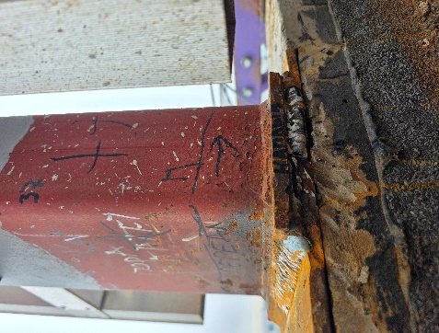
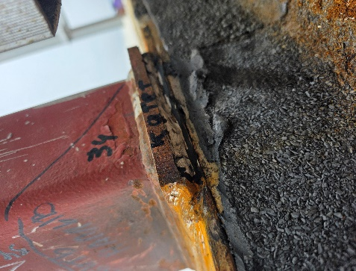
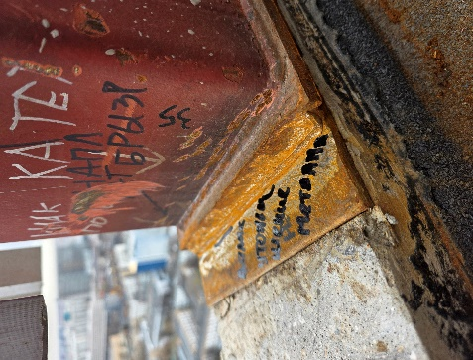
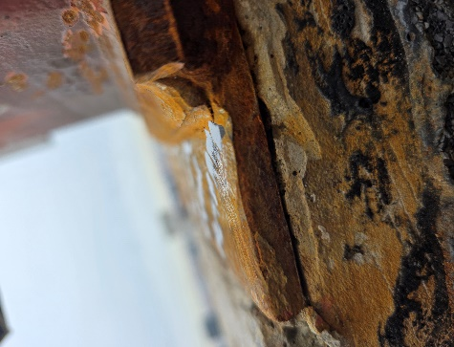
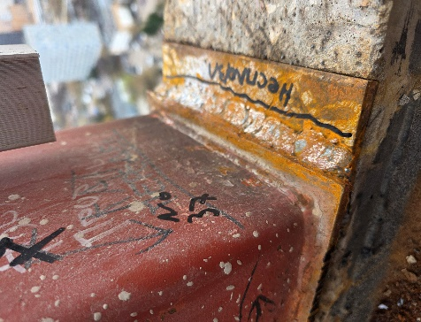

Фото 1. Неравномерная чешуйчатость шва |  | Фото 2. Недостаточная величина катета шва |  |  | Фото 3. Механические повреждения шва |  | Фото 4. Утоньшение основого металла |  |  | Фото 5. Несплавление по контуру шва

Фото 1. Неравномерная чешуйчатость шва |  | Фото 2. Недостаточная величина катета шва |  |  | Фото 1. Механические повреждения шва |  | Фото 1. Утоньшение основого металла |  |  | Фото 1. Несплавление по контуру шва

Фото 1. Неравномерная чешуйчатость шва |  | Фото 2. Недостаточная величина катета шва |  |  | Фото 1. Механические повреждения шва |  | Фото 1. Утоньшение основого металла |  |  | Фото 1. Несплавление по контуру шва

Фото 1. Неравномерная чешуйчатость шва |  | Фото 2. Недостаточная величина катета шва |  |  | Фото 1. Механические повреждения шва |  | Фото 1. Утоньшение основого металла |  |  | Фото 1. Несплавление по контуру шва

 |  |  |  |  |  |  |  |  |  |  | Симоров А.Ю.
Ответственные исполнители:

Инженер:
 |  |  |  |  |  |  |  |  |  |  | Паршутин Р.Ю.
Инженер:
 |  |  |  |  |  |  |  |  |  |  | Паршутин Р.Ю.

Испытательная лаборатория ООО «ГЛАВЛАБГРУПП» ИНН/КПП 7724484743/772401001, ОГРН 1197746472802 Адрес: 115304, г. Москва, ул. Каспийская, дом 22, корпус 1, стр. 5, эт. 1, пом. 1, ком 5 и 5а Аттестат аккредитации №РОСС RU.31112.И002015 Срок действия до 24 июня 2026 года.

Объект контроля: |  |  | Сварные соединения распорной системы в/о 1-10-А-Д с отм. -5,650 до отм. +2,360
Тип сварных соединений: |  |  | С17 по ГОСТ 5264-80* или У4 по ГОСТ 14771-76 или другое

Таблица 1. Параметры геометрии шва:
№ п/п | Контролируемый параметр |  |  | Обозначение |  | Требования НД |  | Результаты измерений, мм |  |  | Соответствует / не соответствует

 | 2 |  |  | 3 |  | 4 |  | 5 |  |  | 6
1 | Ширина шва |  |  | e |  | +20(-2;+1) |  | 20-25 |  |  | Соответствует
2 | Высота усиления (выпуклость) |  |  | g |  | +10(-2;+1) |  | 20-25 |  |  | Соответствует
3 | Катет |  |  | h |  | Не более 0,5 мм |  | 20-25 |  |  | Соответствует

Таблица 2. Результаты измерительного контроля дефектов
№ п/п | Наименование дефекта |  |  | Размер (длина/диаметр/глубина, мм) |  |  |  | Допустимый размер (по НД) |  |  | Соответствует / не соответствует

1 | 2 |  |  | 3 |  |  |  | 4 |  |  | 5
1 | Пора одиночная |  |  | +20(-2;+1) |  |  |  | 20-25 |  |  | Соответствует
2 | Подрез |  |  | +10(-2;+1) |  |  |  | не более 1 мм |  |  | Соответствует
3 |  |  |  | Не более 0,5 мм |  |  |  | не более 1 мм |  |  | Соответствует
4 | Трещина |  |  | - |  |  |  | Не допускается |  |  | Соответствует
5 | другие дефекты см. гост 5817-2025 |  |  | - |  |  |  |  |  |  | Да

Заключение:
При контроле недопустимых дефектов не выявлено. Сварные соединения распорной системы в/о 1-10-А-Д с отм. -5,650 до отм. +2,360, общей длиной 0,0 м.п. соответствуют требованиям ГОСТ 14098-2014, СП 70.13330.2012.

Заведующий строительной лабораторией:
 |  |  |  |  |  |  |  |  | Симоров А.Ю.
Ответственные исполнители:

Инженер:
 |  |  |  |  |  |  |  |  | Паршутин Р.Ю.
Инженер:
 |  |  |  |  |  |  |  |  | Паршутин Р.Ю.
Примечание :

Испытательная лаборатория ООО «ГЛАВЛАБГРУПП» ИНН/КПП 7724484743/772401001, ОГРН 1197746472802 Адрес: 115304, г. Москва, ул. Каспийская, дом 22, корпус 1, стр. 5, эт. 1, пом. 1, ком 5 и 5а Аттестат аккредитации №РОСС RU.31112.И002015 Срок действия до 24 июня 2026 года.

Объект контроля: |  |  | Сварные соединения распорной системы в/о 1-10-А-Д с отм. -5,650 до отм. +2,360
Тип сварных соединений: |  |  | С17 по ГОСТ 5264-80* или У4 по ГОСТ 14771-76 или другое

Таблица 1. Параметры геометрии шва:
№ п/п | Контролируемый параметр |  |  | Обозначение |  | Требования НД |  | Результаты измерений, мм |  |  | Соответствует / не соответствует

 | 2 |  |  | 3 |  | 4 |  | 5 |  |  | 6
1 | Ширина шва |  |  | e |  | +20(-2;+1) |  | 20-25 |  |  | Соответствует
2 | Высота усиления (выпуклость) |  |  | g |  | +10(-2;+1) |  | 20-25 |  |  | Соответствует
3 | Катет |  |  | h |  | Не более 0,5 мм |  | 20-25 |  |  | Соответствует

Таблица 2. Результаты измерительного контроля дефектов
№ п/п | Наименование дефекта |  |  | Размер (длина/диаметр/глубина, мм) |  |  |  | Допустимый размер (по НД) |  |  | Соответствует / не соответствует

1 | 2 |  |  | 3 |  |  |  | 4 |  |  | 5
1 | Пора одиночная |  |  | +20(-2;+1) |  |  |  | 20-25 |  |  | Соответствует
2 | Подрез |  |  | +10(-2;+1) |  |  |  | не более 1 мм |  |  | Соответствует
3 |  |  |  | Не более 0,5 мм |  |  |  | не более 1 мм |  |  | Соответствует
4 | Трещина |  |  | - |  |  |  | Не допускается |  |  | Соответствует
5 | другие дефекты см. гост 5817-2025 |  |  | - |  |  |  |  |  |  | Да

Заключение:
При контроле недопустимых дефектов не выявлено. Сварные соединения распорной системы в/о 1-10-А-Д с отм. -5,650 до отм. +2,360, общей длиной 0,0 м.п. соответствуют требованиям ГОСТ 14098-2014, СП 70.13330.2012.

Заведующий строительной лабораторией:
 |  |  |  |  |  |  |  |  | Симоров А.Ю.
Ответственные исполнители:

Инженер:
 |  |  |  |  |  |  |  |  | Паршутин Р.Ю.
Инженер:
 |  |  |  |  |  |  |  |  | Паршутин Р.Ю.
Примечание :

Испытательная лаборатория ООО «ГЛАВЛАБГРУПП» ИНН/КПП 7724484743/772401001, ОГРН 1197746472802 Адрес: 115304, г. Москва, ул. Каспийская, дом 22, корпус 1, стр. 5, эт. 1, пом. 1, ком 5 и 5а Аттестат аккредитации №РОСС RU.31112.И002015 Срок действия до 24 июня 2026 года.

Объект контроля: |  |  | Сварные соединения распорной системы в/о 1-10-А-Д с отм. -5,650 до отм. +2,360
Тип сварных соединений: |  |  | С17 по ГОСТ 5264-80* или У4 по ГОСТ 14771-76 или другое

Таблица 1. Параметры геометрии шва:
№ п/п | Контролируемый параметр |  |  | Обозначение |  | Требования НД |  | Результаты измерений, мм |  |  | Соответствует / не соответствует

 | 2 |  |  | 3 |  | 4 |  | 5 |  |  | 6
1 | Ширина шва |  |  | e |  | +20(-2;+1) |  | 20-25 |  |  | Соответствует
2 | Высота усиления (выпуклость) |  |  | g |  | +10(-2;+1) |  | 20-25 |  |  | Соответствует
3 | Катет |  |  | h |  | Не более 0,5 мм |  | 20-25 |  |  | Соответствует

Таблица 2. Результаты измерительного контроля дефектов
№ п/п | Наименование дефекта |  |  | Размер (длина/диаметр/глубина, мм) |  |  |  | Допустимый размер (по НД) |  |  | Соответствует / не соответствует

1 | 2 |  |  | 3 |  |  |  | 4 |  |  | 5
1 | Пора одиночная |  |  | +20(-2;+1) |  |  |  | 20-25 |  |  | Соответствует
2 | Подрез |  |  | +10(-2;+1) |  |  |  | не более 1 мм |  |  | Соответствует
3 |  |  |  | Не более 0,5 мм |  |  |  | не более 1 мм |  |  | Соответствует
4 | Трещина |  |  | - |  |  |  | Не допускается |  |  | Соответствует
5 | другие дефекты см. гост 5817-2025 |  |  | - |  |  |  |  |  |  | Да

Заключение:
При контроле недопустимых дефектов не выявлено. Сварные соединения распорной системы в/о 1-10-А-Д с отм. -5,650 до отм. +2,360, общей длиной 0,0 м.п. соответствуют требованиям ГОСТ 14098-2014, СП 70.13330.2012.

Заведующий строительной лабораторией:
 |  |  |  |  |  |  |  |  | Симоров А.Ю.
Ответственные исполнители:

Инженер:
 |  |  |  |  |  |  |  |  | Паршутин Р.Ю.
Инженер:
 |  |  |  |  |  |  |  |  | Паршутин Р.Ю.
Примечание :

УЗК стр. 1
Испытательная лаборатория ООО «ГЛАВЛАБГРУПП» ИНН/КПП 7724484743/772401001, ОГРН 1197746472802 Адрес: 115304, г. Москва, ул. Каспийская, дом 22, корпус 1, стр. 5, эт. 1, пом. 1, ком 5 и 5а Аттестат аккредитации №РОСС RU.31112.И002015 Срок действия до 24 июня 2026 года. |  |  |  |  |  |  | Офис | Дефектоскоп ультразвуковой А1212 MASTER, зав. № 4142768, свидетельство о поверке № С-АКЗ/17-09-2025/466478509, действительно до 16.09.2026; Преобразователь S5182 2,5-65, частота 2,5 МГц, угол ввода 65 град.; Набор образцов шероховатости поверхности ОШС-ШП, зав. № 1693-1690, сертификат о калибровке № К0015-0111/25, действителен до 31.10.2026
 |  |  |  |  |  |  | Влад | Дефектоскоп ультразвуковой А1211 Mini, зав № 3161189, свидетельство о поверке № С-АКЗ/15-07-2025/447786693, действительно до 14.07.2026; Преобразователь S5182, частота 2,5 МГц, угол ввода 65 град.; Набор образцов шероховатости поверхности ОШС-ШП, зав. № 1693-1690, сертификат о калибровке № К0015-0111/25, действителен до 31.10.2026
 |  |  |  |  |  |  | Рус | Ультразвуковой дефектоскоп УСД-50, зав № 243092, свидетельство о поверке № С-АКЗ/03-07-2025/444975552, действительно до 02.07.2026; Преобразователь AN5065, частота 5,0 МГц, угол ввода 65 град.; Набор образцов шероховатости поверхности ОШС-ШП, зав. № 1693-1690, сертификат о калибровке № К0015-0111/25, действителен до 31.10.2026
 |  |  |  |  |  |  | Арм | Дефектоскоп ультразвуковой АРМС-МГ4, зав. №116, сертификат о калибровке № С-ГА/17-03-2026/513280521 действительно до 16.03.2027; Набор образцов шероховатости поверхности ОШС-ШП, зав. № 1693-1690, сертификат о калибровке № К0015-0111/25, действителен до 31.10.2026

 |  |  |  | УТВЕРЖДАЮ:
 |  |  |  | Заведующий строительной лабораторией:
 |  |  |  |  |  | Симоров А.Ю.
 |  |  |  | (подпись)
 |  |  |  | «05» февраля 2026 г.

Протокол №УЗК стр. 1.УДС от 05.02.2026
Ультразвукового контроля по ГОСТ 55724-2013

Заказчик : |  |  | ООО «АТЛАНТ»
Исполнитель: |  |  | ООО «ГЛАВЛАБГРУПП»
Наименование объекта: |  |  | Квартал Издание. «Комплекс жилых домов переменной этажности со встроенно-пристроенными помещениями общественного назначения и подземной автостоянкой»

Адрес объекта: |  |  | г. Москва, внутригородское образование Нижегородское, шоссе Перовское, земельный участок с кадастровым номером 77:04:0002001:8601

1. выбираем нужный ГОСТ из списка
Вид контроля: |  |  | Ультразвуковой контроль сварных соединений
Дата проведения испытаний: |  |  | 2026-02-05
Методика испытаний: |  |  | ГОСТ Р 55724-2013 Контроль неразрушающий. Соединения сварные. Методы ультразвуковые.
Оценка качества: |  |  | ГОСТ 23118-2019 «Конструкции строительные, стальные. Общие технические условия», СП 70.13330.2012 «Несущие и ограждающие конструкции».

Способ сварки: |  |  | ГОСТ 5264-80 «Ручная дуговая сварка. Соединения сварные. Основные типы, конструктивные элементы и размеры».

2. ОБЯЗАТЕЛЬНО! если арматура - АРМС-МГ4
Используемое оборудование: |  |  | Дефектоскоп ультразвуковой А1212 MASTER, зав. № 4142768, свидетельство о поверке № С-АКЗ/17-09-2025/466478509, действительно до 16.09.2026; Преобразователь S5182 2,5-65, частота 2,5 МГц, угол ввода 65 град.; Набор образцов шероховатости поверхности ОШС-ШП, зав. № 1693-1690, сертификат о калибровке № К0015-0111/25, действителен до 31.10.2026

3. Наименование/оси/отметки/метры погонные/(не)соответствие
4. Укажи тип ШВА
Исполнитель: |  | контроль выполнил дефектоскопист II уровня____________________Паршутин Р.Ю. (удостоверение №0071-0278 (действительно до 09.2026)

Заключение: |  |  |  |  |  |  | Сварные соединения распорной системы в/о 19с-22с/Ас-Дс с отм. -5,650 до отм. +2,360, общей длиной 10,5 м.п. соответствуют требованиям
При контроле недопустимых дефектов не выявлено. Тип шва Т1, С8, Н1 по ГОСТ 5264-80 «Ручная дуговая сварка. Соединения сварные. Основные типы, конструктивные элементы и размеры».

Сварные соединения распорной системы в/о 19с-22с/Ас-Дс с отм. -5,650 до отм. +2,360, общей длиной 10,5 м.п. соответствуют требованиям ГОСТ 23118-2019 «Конструкции строительные, стальные. Общие технические условия», СП 70.13330.2012 «Несущие и ограждающие конструкции».

5. Приложение- скрыть если нет
Результаты ультразвукового контроля представлены в приложении А.

Ответственные исполнители:

Инженер: |  |  |  |  | Паршутин Р.Ю.

Инженер: |  |  |  |  | Паршутин Р.Ю.

Примечание : |  | 1. Протокол измерений касается только данных участков
 |  | 2. Не разрешается перепечатка протокола без разрешения руководителя СЛ
1 | При контроле недопустимых дефектов не выявлено.
2 | В результате контроля выявлены дефекты.

УЗК стр. 2
Испытательная лаборатория ООО «ГЛАВЛАБГРУПП» ИНН/КПП 7724484743/772401001, ОГРН 1197746472802 Адрес: 115304, г. Москва, ул. Каспийская, дом 22, корпус 1, стр. 5, эт. 1, пом. 1, ком 5 и 5а Аттестат аккредитации №РОСС RU.31112.И002015 Срок действия до 24 июня 2026 года.

Приложение А. Результаты ультразвукового контроля
Объект контроля: |  |  | Сварные соединения распорной системы в/о 1-10-А-Д с отм. -5,650 до отм. +2,360
Эскиз объекта контроля с указанием точки отсчета и направления координат:
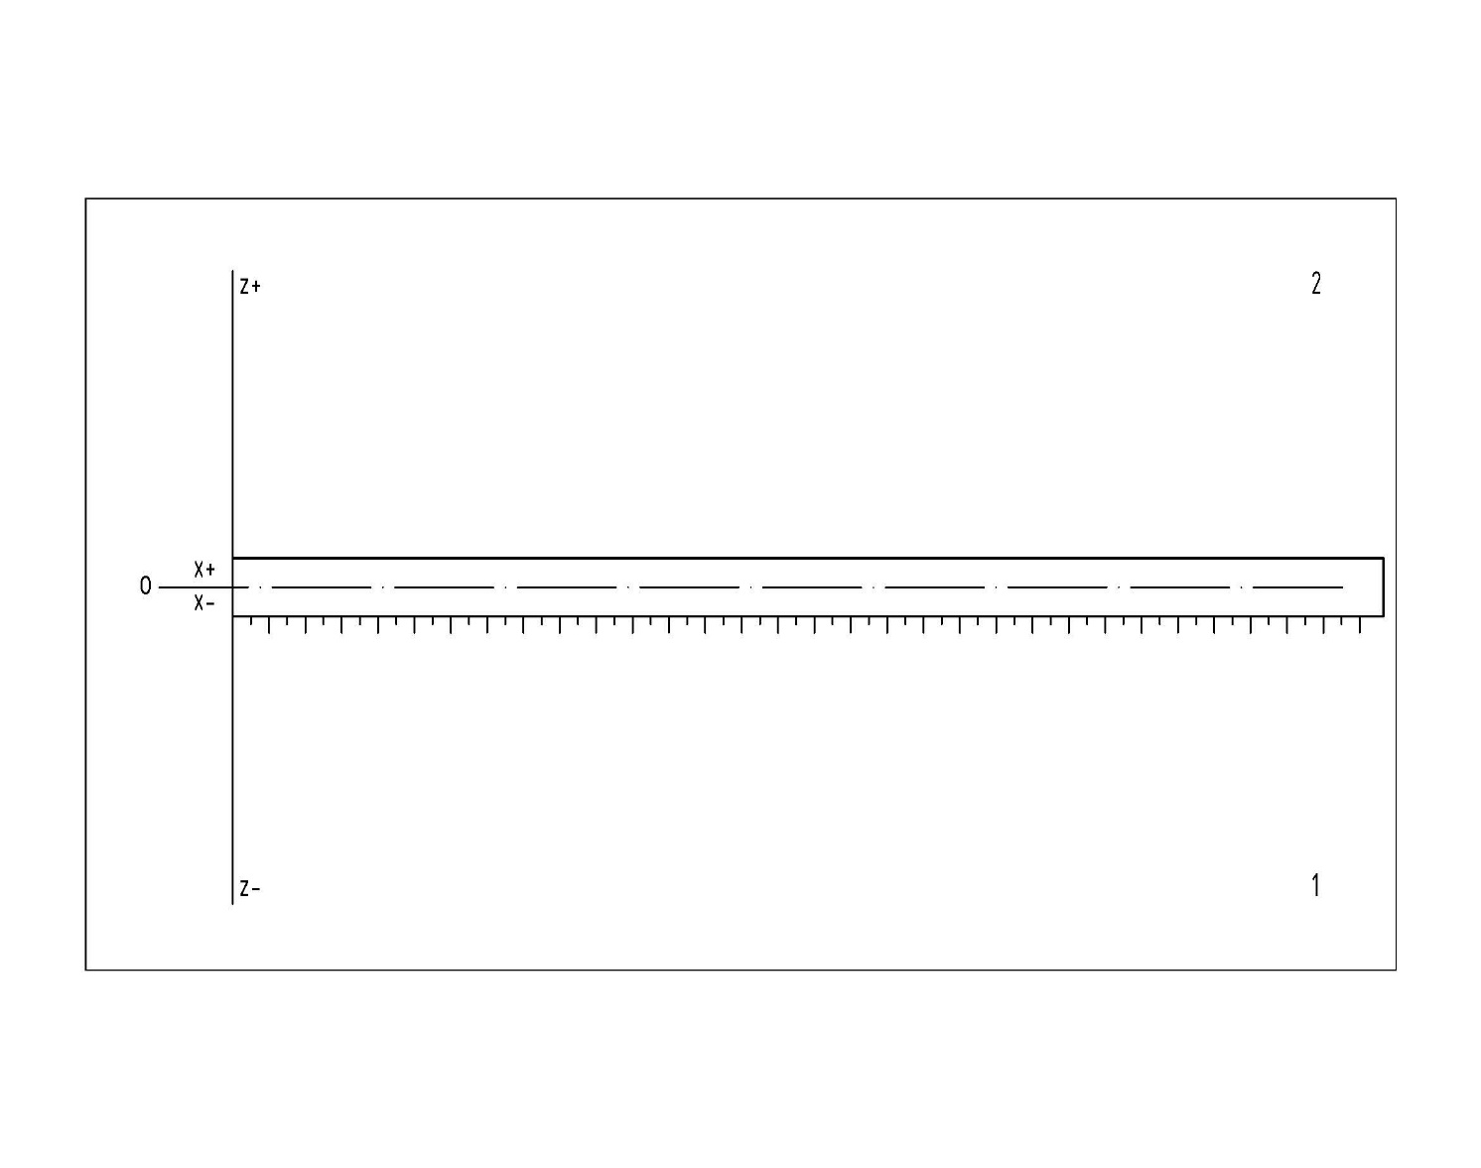

Таблица 1. Результаты измерительного контроля дефектов
позиция сканир-я | А, дБ | У, мм | X, мм | Xc, мм |  | l1, мм | l2, мм | l2-l1, мм | Схема расположения индикаций |  |  | Соответствует / не соответствует

1 |  |  |  |  |  |  |  |  |  |  |  | соответствует
2 |  |  |  |  |  |  |  |  |  |  |  | соответствует
1 |  |  |  |  |  |  |  |  |  |  |  | соответствует
2 |  |  |  |  |  |  |  |  |  |  |  | соответствует
1 |  |  |  |  |  |  |  |  |  |  |  | соответствует
2 |  |  |  |  |  |  |  |  |  |  |  | соответствует
1 |  |  |  |  |  |  |  |  |  |  |  | соответствует
2 |  |  |  |  |  |  |  |  |  |  |  | соответствует

Заключение:
Сварные соединения распорной системы в/о 1-10-А-Д с отм. -5,650 до отм. +2,360, общей длиной 10,5 м.п. соответствуют требованиям ГОСТ 5264-80 «Ручная дуговая сварка. Соединения сварные. Основные типы, конструктивные элементы и размеры».

Заведующий строительной лабораторией:
 |  |  |  |  |  |  |  |  |  | Симоров А.Ю.
Ответственные исполнители:

Инженер:
 |  |  |  |  |  |  |  |  |  | Паршутин Р.Ю.
Инженер:
 |  |  |  |  |  |  |  |  |  | Паршутин Р.Ю.
Примечание :

Испытательная лаборатория ООО «ГЛАВЛАБГРУПП» ИНН/КПП 7724484743/772401001, ОГРН 1197746472802 Адрес: 115304, г. Москва, ул. Каспийская, дом 22, корпус 1, стр. 5, эт. 1, пом. 1, ком 5 и 5а Аттестат аккредитации №РОСС RU.31112.И002015 Срок действия до 24 июня 2026 года.

Объект контроля: |  |  | Сварные соединения распорной системы в/о 1-10-А-Д с отм. -5,650 до отм. +2,360
Тип сварных соединений: |  |  | С17 по ГОСТ 5264-80* или У4 по ГОСТ 14771-76 или другое

Таблица 1. Параметры геометрии шва:
№ п/п | Контролируемый параметр |  |  |  | Обозначение |  | Требования НД |  | Результаты измерений, мм |  | Соответствует / не соответствует

 | 2 |  |  |  | 3 |  | 4 |  | 5 |  | 6
1 | Ширина шва |  |  |  | e |  | +20(-2;+1) |  | 20-25 |  | Соответствует
2 | Высота усиления (выпуклость) |  |  |  | g |  | +10(-2;+1) |  | 20-25 |  | Соответствует
3 | Катет |  |  |  | h |  | Не более 0,5 мм |  | 20-25 |  | Соответствует

Таблица 2. Результаты измерительного контроля дефектов
№ п/п | Наименование дефекта |  |  |  | Размер (длина/диаметр/глубина, мм) |  |  |  | Допустимый размер (по НД) |  | Соответствует / не соответствует

1 | 2 |  |  |  | 3 |  |  |  | 4 |  | 5
1 | Пора одиночная |  |  |  | +20(-2;+1) |  |  |  | 20-25 |  | Соответствует
2 | Подрез |  |  |  | +10(-2;+1) |  |  |  | не более 1 мм |  | Соответствует
3 |  |  |  |  | Не более 0,5 мм |  |  |  | не более 1 мм |  | Соответствует
4 | Трещина |  |  |  | - |  |  |  | Не допускается |  | Соответствует
5 | другие дефекты см. гост 5817-2025 |  |  |  | - |  |  |  |  |  | Да

Заключение:
При контроле недопустимых дефектов не выявлено. Сварные соединения распорной системы в/о 1-10-А-Д с отм. -5,650 до отм. +2,360, общей длиной 0,0 м.п. соответствуют требованиям ГОСТ 14098-2014, СП 70.13330.2012.

Заведующий строительной лабораторией:
 |  |  |  |  |  |  |  |  |  | Симоров А.Ю.
Ответственные исполнители:

Инженер:
 |  |  |  |  |  |  |  |  |  | Паршутин Р.Ю.
Инженер:
 |  |  |  |  |  |  |  |  |  | Паршутин Р.Ю.
Примечание :

Испытательная лаборатория ООО «ГЛАВЛАБГРУПП» ИНН/КПП 7724484743/772401001, ОГРН 1197746472802 Адрес: 115304, г. Москва, ул. Каспийская, дом 22, корпус 1, стр. 5, эт. 1, пом. 1, ком 5 и 5а Аттестат аккредитации №РОСС RU.31112.И002015 Срок действия до 24 июня 2026 года.

Объект контроля: |  |  | Сварные соединения распорной системы в/о 1-10-А-Д с отм. -5,650 до отм. +2,360
Тип сварных соединений: |  |  | С17 по ГОСТ 5264-80* или У4 по ГОСТ 14771-76 или другое

Таблица 1. Параметры геометрии шва:
№ п/п | Контролируемый параметр |  |  |  | Обозначение |  | Требования НД |  | Результаты измерений, мм |  | Соответствует / не соответствует

 | 2 |  |  |  | 3 |  | 4 |  | 5 |  | 6
1 | Ширина шва |  |  |  | e |  | +20(-2;+1) |  | 20-25 |  | Соответствует
2 | Высота усиления (выпуклость) |  |  |  | g |  | +10(-2;+1) |  | 20-25 |  | Соответствует
3 | Катет |  |  |  | h |  | Не более 0,5 мм |  | 20-25 |  | Соответствует

Таблица 2. Результаты измерительного контроля дефектов
№ п/п | Наименование дефекта |  |  |  | Размер (длина/диаметр/глубина, мм) |  |  |  | Допустимый размер (по НД) |  | Соответствует / не соответствует

1 | 2 |  |  |  | 3 |  |  |  | 4 |  | 5
1 | Пора одиночная |  |  |  | +20(-2;+1) |  |  |  | 20-25 |  | Соответствует
2 | Подрез |  |  |  | +10(-2;+1) |  |  |  | не более 1 мм |  | Соответствует
3 |  |  |  |  | Не более 0,5 мм |  |  |  | не более 1 мм |  | Соответствует
4 | Трещина |  |  |  | - |  |  |  | Не допускается |  | Соответствует
5 | другие дефекты см. гост 5817-2025 |  |  |  | - |  |  |  |  |  | Да

Заключение:
При контроле недопустимых дефектов не выявлено. Сварные соединения распорной системы в/о 1-10-А-Д с отм. -5,650 до отм. +2,360, общей длиной 0,0 м.п. соответствуют требованиям ГОСТ 14098-2014, СП 70.13330.2012.

Заведующий строительной лабораторией:
 |  |  |  |  |  |  |  |  |  | Симоров А.Ю.
Ответственные исполнители:

Инженер:
 |  |  |  |  |  |  |  |  |  | Паршутин Р.Ю.
Инженер:
 |  |  |  |  |  |  |  |  |  | Паршутин Р.Ю.
Примечание :

Испытательная лаборатория ООО «ГЛАВЛАБГРУПП» ИНН/КПП 7724484743/772401001, ОГРН 1197746472802 Адрес: 115304, г. Москва, ул. Каспийская, дом 22, корпус 1, стр. 5, эт. 1, пом. 1, ком 5 и 5а Аттестат аккредитации №РОСС RU.31112.И002015 Срок действия до 24 июня 2026 года.

Объект контроля: |  |  | Сварные соединения распорной системы в/о 1-10-А-Д с отм. -5,650 до отм. +2,360
Тип сварных соединений: |  |  | С17 по ГОСТ 5264-80* или У4 по ГОСТ 14771-76 или другое

Таблица 1. Параметры геометрии шва:
№ п/п | Контролируемый параметр |  |  |  | Обозначение |  | Требования НД |  | Результаты измерений, мм |  | Соответствует / не соответствует

 | 2 |  |  |  | 3 |  | 4 |  | 5 |  | 6
1 | Ширина шва |  |  |  | e |  | +20(-2;+1) |  | 20-25 |  | Соответствует
2 | Высота усиления (выпуклость) |  |  |  | g |  | +10(-2;+1) |  | 20-25 |  | Соответствует
3 | Катет |  |  |  | h |  | Не более 0,5 мм |  | 20-25 |  | Соответствует

Таблица 2. Результаты измерительного контроля дефектов
№ п/п | Наименование дефекта |  |  |  | Размер (длина/диаметр/глубина, мм) |  |  |  | Допустимый размер (по НД) |  | Соответствует / не соответствует

1 | 2 |  |  |  | 3 |  |  |  | 4 |  | 5
1 | Пора одиночная |  |  |  | +20(-2;+1) |  |  |  | 20-25 |  | Соответствует
2 | Подрез |  |  |  | +10(-2;+1) |  |  |  | не более 1 мм |  | Соответствует
3 |  |  |  |  | Не более 0,5 мм |  |  |  | не более 1 мм |  | Соответствует
4 | Трещина |  |  |  | - |  |  |  | Не допускается |  | Соответствует
5 | другие дефекты см. гост 5817-2025 |  |  |  | - |  |  |  |  |  | Да

Заключение:
При контроле недопустимых дефектов не выявлено. Сварные соединения распорной системы в/о 1-10-А-Д с отм. -5,650 до отм. +2,360, общей длиной 0,0 м.п. соответствуют требованиям ГОСТ 14098-2014, СП 70.13330.2012.

Заведующий строительной лабораторией:
 |  |  |  |  |  |  |  |  |  | Симоров А.Ю.
Ответственные исполнители:

Инженер:
 |  |  |  |  |  |  |  |  |  | Паршутин Р.Ю.
Инженер:
 |  |  |  |  |  |  |  |  |  | Паршутин Р.Ю.
Примечание :

